掲示用
５月 こんだてひょう
 |  | 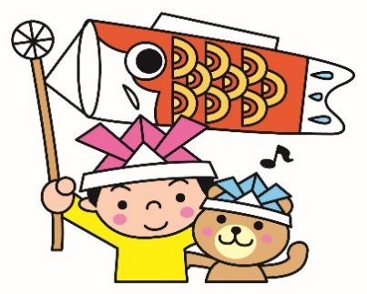 |  |  | 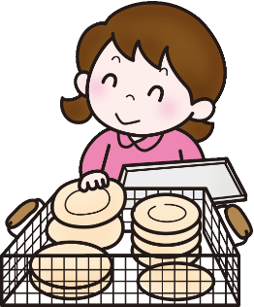
 |  |  | 給食の目標『食事のマナーを身につけよう』』 |  |  |  |  |  | 犬山市立楽田小学校

日 | 曜 | 献立名 | 主 な 材 料 と そ の 働 き
 |  |  | 赤 体をつくる |  | 緑 体の調子をととのえる |  |  | 黄 体を動かすエネルギーになる
 |  |  | １群 | ２群 | ３群 |  | ４群 | ５群 |  | ６群
 |  |  | 魚・肉・卵・大豆・大豆製品 | 牛乳・乳製品・小魚・海藻 | 緑黄色野菜 |  | その他の野菜・果物・きのこ | 米・パン・めん・いも・砂糖 |  | 油脂・種実
6 | 木 | ごはん ぎゅうにゅう |  | ぎゅうにゅう |  |  |  | ごはん
 |  | さけのしおやき | さけ
 |  | にんじんしりしり | ツナ たまご |  | にんじん |  | もやし |  |  | あぶら
 |  | けんちんじる | とりにく とうふ あぶらあげ |  | にんじん |  | ごぼう だいこん こんにゃく ねぎ |  |  | ごまあぶら
7 | 金 | うどん ぎゅうにゅう |  | ぎゅうにゅう |  |  |  | うどん
 |  | さんさいうどん | とりにく かまぼこ あぶらあげ |  | にんじん |  | しいたけ ねぎ たまねぎ わらび なめこ えのきたけ みずな
 |  | ごぼういりつくね | とりにく |  |  |  | たまねぎ ごぼう しょうが | さとう でんぷん |  | あぶら
 |  | まっちゃいりとうふドーナツ | とうふ |  |  |  | まっちゃ | ホットケーキミックス さとう |  | あぶら
10 | 月 | むぎごはん ぎゅうにゅう |  | ぎゅうにゅう |  |  |  | むぎごはん
 |  | げんきどん | ぶたにく かまぼこ |  | にんじん にら |  | たまねぎ ごぼう こんにゃく | さとう |  | ごまあぶら あぶら
 |  | じゃがいもとえのきたけのみそしる | とうふ みそ | わかめ | こまつな |  | えのきたけ | じゃがいも
 |  | やさいとくだもののゼリー |  |  | にんじん |  | みかん | さとう
11 | 火 | ごはん ぎゅうにゅう |  | ぎゅうにゅう |  |  |  | ごはん
 |  | さばのたつたあげ | さば |  |  |  | しょうが | でんぷん |  | あぶら
 |  | ひじきのごもくに | だいず とりにく | ひじき | にんじん いんげん |  | こんにゃく | さとう |  | あぶら
 |  | まるふいりすましじる | とうふ かまぼこ |  | にんじん |  | えのきたけ ねぎ | まるふ
12 | 水 | クロロール ぎゅうにゅう |  | ぎゅうにゅう |  |  |  | クロロールパン
 |  | チキンナゲット | とりにく |  |  |  | にんにく | パンこ こむぎこ |  | あぶら
 |  | ツナサラダ | ツナ |  |  |  | キャベツ きゅうり きりぼしだいこん | さとう |  | あぶら
 |  | しろいんげんまめのポタージュ | ベーコン いんげんまめ | ぎゅうにゅう | にんじん パセリ |  | たまねぎ マッシュルーム | じゃがいも こむぎこ |  | バター あぶら
13 | 木 | むぎごはん ぎゅうにゅう |  | ぎゅうにゅう |  |  |  | むぎごはん
 |  | あつあげのにくみそかけ | あつあげ とりにく みそ |  |  |  | しょうが | さとう でんぷん |  | あぶら
 |  | こまつなときりぼしだいこんのごまあえ |  |  | こまつな |  | きりぼしだいこん | さとう |  | ごま
 |  | わかたけじる | とうふ うずらたまご | わかめ | にんじん |  | たまねぎ たけのこ
14 ★ | 金 | ごはん ぎゅうにゅう |  | ぎゅうにゅう |  |  |  | ごはん
 |  | すぶた | ぶたにく |  | にんじん ピーマン |  | しょうが たけのこ たまねぎ しいたけ | でんぷん さとう |  | あぶら
 |  | はるさめスープ | やきぶた |  | にんじん チンゲンサイ |  | たまねぎ きくらげ | はるさめ
 |  | マーラーカオ（こくとうむしパン） | たまご |  |  |  |  | こむぎこ くろざとう |  | あぶら
17 | 月 | ぎゅうごぼうめし ぎゅうにゅう | ぎゅうにく | ぎゅうにゅう | にんじん いんげん |  | ごぼう こんにゃく | ごはん さとう |  | あぶら
 |  | キャベツいりメンチカツ | ぎゅうにく ぶたにく |  |  |  | キャベツ たまねぎ | パンこ こむぎこ でんぷん |  | あぶら
 |  | ゆかりあえ |  |  | にんじん しそ |  | キャベツ きゅうり
 |  | きりぼしだいこんのみそしる | とうふ あぶらあげ みそ |  | にんじん |  | きりぼしだいこん ねぎ | じゃがいも
18 | 火 | むぎごはん ぎゅうにゅう |  | ぎゅうにゅう |  |  |  | むぎごはん
 |  | かつおのおかかに | かつお かつおぶし |  |  |  | しょうが | さとう でんぷん
 |  | こまつなとツナのあえもの | ツナ |  | こまつな |  | もやし |  |  | ごま
 |  | つくねじる | とりにく とうふ |  | にんじん |  | しょうが ねぎ しいたけ だいこん ねぎ | でんぷん
 |  | まっちゃプリン | クリーム | かんてん |  |  | まっちゃ | さとう
19 | 水 | サンドロール ぎゅうにゅう |  | ぎゅうにゅう |  |  |  | サンドロールパン
 |  | ホットドッグ（ウインナー・やさい） | ウインナー |  | にんじん |  | キャベツ | さとう
 |  | もちむぎいりやさいスープ | ベーコン |  | アスパラガス にんじん パセリ |  | たまねぎ | もちむぎ じゃがいも
 |  | オレンジ |  |  |  |  | オレンジ
20 | 木 | ごはん ぎゅうにゅう |  | ぎゅうにゅう |  |  |  | ごはん
 |  | いかフライのレモンに | いか |  |  |  | レモン | パンこ こむぎこ さとう |  | あぶら
 |  | キャベツのごまあえ |  |  | にんじん |  | キャベツ もやし |  |  | ごま
 |  | とうふとわかめのみそしる | とうふ あぶらあげ みそ | わかめ | にんじん |  | えのきたけ ねぎ
 |  | のりのつくだに |  | のり |  |  |  | さとう でんぷん
21 | 金 | ソフトめん ぎゅうにゅう |  | ぎゅうにゅう |  |  |  | ソフトめん
 |  | ツナトマトソース | ツナ だいず |  | にんじん ピーマン トマト |  | たまねぎ にんにく | ハヤシルウ |  | あぶら
 |  | えだまめサラダ | とりにく |  |  |  | えだまめ コーン キャベツ きゅうり | さとう |  | あぶら
 |  | ヨーグルト |  | ヨーグルト
24 | 月 | ごはん ぎゅうにゅう |  | ぎゅうにゅう |  |  |  | ごはん
 |  | とりにくのごまだれかけ | とりにく |  |  |  |  | さとう でんぷん |  | ごま
 |  | やさいのおひたし | かつおぶし |  | こまつな |  | もやし | さとう
 |  | チンゲンサイいりみそしる | とうふ あぶらあげ みそ |  | チンゲンサイ にんじん |  | しめじ | じゃがいも
25 | 火 | わかめごはん ぎゅうにゅう |  | ぎゅうにゅう わかめ |  |  |  | ごはん
 |  | あじのコーンフレークフライ | あじ |  |  |  |  | コーンフレーク でんぷん |  | あぶら
 |  | キャベツのしおこんぶあえ |  | こんぶ | にんじん |  | キャベツ きゅうり
 |  | かきたまじる | たまご かまぼこ |  | にんじん |  | しいたけ たまねぎ ねぎ | でんぷん
26 | 水 | こがたロール ぎゅうにゅう |  | ぎゅうにゅう |  |  |  | こがたロールパン
 |  | やきそば | ぶたにく いか ちくわ | あおのり | にんじん |  | キャベツ もやし きりぼしだいこん しょうが | やきそばめん |  | あぶら
 |  | フルーツのゼリーあえ |  |  |  |  | みかん もも パイン メロン いちご | さとう
 |  | アーモンドいりほしこざかな |  | かたくちいわし |  |  |  | さとう |  | アーモンド ごま
27 | 木 | むぎごはん ぎゅうにゅう |  | ぎゅうにゅう |  |  |  | むぎごはん
 |  | ちくわのちゃごろもてんぷら | ちくわ |  |  |  | てんちゃ | こむぎこ |  | あぶら
 |  | ほうれんそうのなめたけあえ |  |  | ほうれんそう にんじん |  | もやし えのきたけ |  |  | ごま
 |  | ぶたじる | とうふ ぶたにく あぶらあげ みそ |  | にんじん |  | だいこん ごぼう こんにゃく ねぎ
28 | 金 | ごはん ぎゅうにゅう |  | ぎゅうにゅう |  |  |  | ごはん
 |  | ハヤシライス | ぎゅうにく |  | にんじん |  | たまねぎ グリンピース マッシュルーム | じゃがいも ハヤシルウ |  | あぶら
 |  | ひじきのマリネ | ツナ | ひじき |  |  | きゅうり キャベツ レモン | さとう |  | あぶら
 |  | バナナ |  |  |  |  | バナナ
給食回数 １７回
◇献立内容は変更することがあります。
◇食べものは、体の中のはたらきによって３つの仲間にわけられます。
◇汁もののだしには、煮干しやむろあじ、こんぶなどを使用しています。 |  |  |  |  |  | 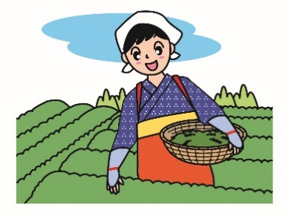 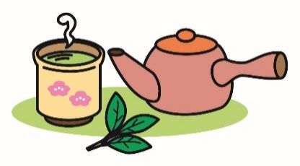 毎月１９日は「食育の日」です。毎月、季節の食材や地産地消を意識した献立を作成します。 八十八夜は立春から数えて８８日目のことをいい、今年は５月１日です。「八十八夜につんだ新茶を飲むと病気にならない」という言いつたえがあります。 ７日には、愛知県の抹茶を使った「抹茶入り豆腐ドーナツ」、１８日に「抹茶プリン」を提供します。犬山市でも５月に、新茶の収穫が始まるそうです。給食では、２７日に、犬山市の善師野地区でとれるお茶の葉を入れた「ちくわの茶衣天ぷら」が登場します。

★は、オリンピックを応援する献立です。今月の１４日は、中華料理を参考にしました。 ・「酢豚」・・・下味をつけて揚げた豚肉といためた野菜を合わせて、甘酢あんをからめた料理です。 ・「春雨スープ」・・・中華料理でよく使われる春雨やチンゲンサイをたくさん入れたスープです。 ・「マーラーカオ」・・・中国の蒸しカステラで、ふわふわしています。

